상품제안서
웨이브 극세사타올 | 상품코드: F24785

 |  |  |  |  |  |  | 02-412-0044 | www.easy1.co.kr
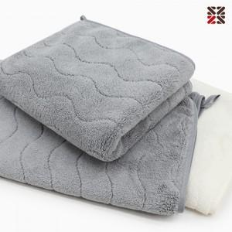

【상세/제작정보】 | ※자수인쇄의 경우 시안에 따라 최대사이즈 및 인쇄비용이 달라질 수 있습니다. ※ 타올 자수시 뒷면에 부직포원단이없습니다 이로인한 원단 우글거림은 반품,교환사유에 해당되지 않습니다.

【인쇄/포장옵션】 | 자수 / OPP(비닐)

【공급단가】 | 수량 | 200~ | 500~ | 1,000~ | 3,000~ | 5,000~
*VAT별도 | 단가 | 3,100원 | 2,990원 | 2,870원 | 2,760원 | 2,690원

【상품 URL】 | https://dev.easy1.co.kr:443/src/goods_detail.php?gdno=24785

